汇总
产品名称 | AI数字人 |  | 九天文曲公文 | GPU云主机 | 智算一体机 | 技术驻场支撑服务
 | 纯软件版（自研版） | 硬件版（带屏幕） |  |  |  | 模型部署服务 | 模型调优服务
试用场景 | 客户已有的门户网站、微信公众号、小程序、APP中嵌入AI数字人客服 | 便民服务大厅与窗口、导医台、楼宇物业及酒店前台 | 党政事业单位公文写作 | 客户具备一定的开发能力，需要部署大模型或开发AI应用 |  | 针对自购算力服务器的客户，开发能力不足，可提供DS模型部署、调优等驻场技术支撑服务
产品形态 |  | 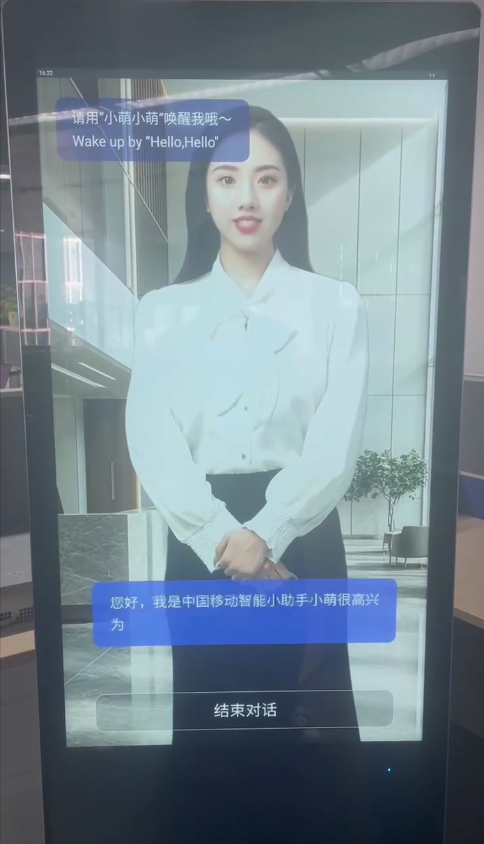 |  |  | 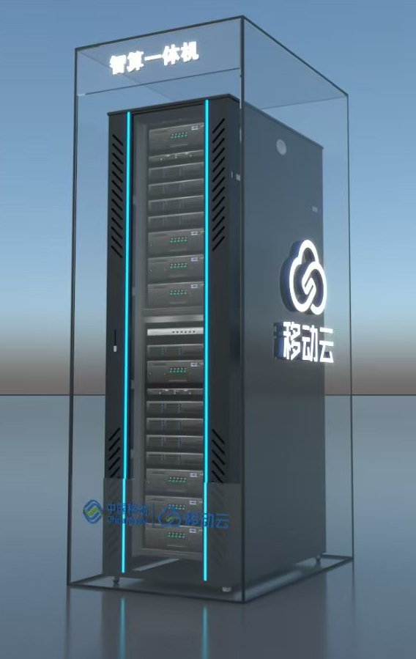 | 
销售价格 （底价） | 5万元/3年 | 4.8万元/年/套 | 10.5万元（入门版14B） 17.5万元（增强版32B/70B） 35万元（满血版671B） |  9.3万元/年（32B） 25.3万元/年（70B） | 70B推理版：54万元/3年（省公司供货） 32B/70B训推一体版：157.1万元/3年 （云能中心供货） 671B训推一体版：337.1万元/3年 （云能中心供货） | 14B模型部署：1万元 32B/70B模型部署：1.8万元 671B模型部署：2万元 | 14B模型调优：0.5万元 32B/70B模型调优：2万元 671B模型调优：3万元
合约期 | 3年 | 1年 | 一次性买断软件授权 | 支持包月付费、包年付费 | 3年 | 按服务次数一次性收费
合约期满后 续费政策 | 1万元/年 | 3.6万元/年 | 无 | 9.3万元/年（32B） 25.3万元/年（70B） | 70B推理版：18万元/年（省公司供货） 32B/70B训推一体版：27万元/年 （云能中心供货） 671B训推一体版：57万元/年 （云能中心供货） | 无
是否需要 额外服务器承载 | 是 | 否 | 是 | - | - | -
可额外选配 算力服务 | 云主机 0.5万元/年 | - | GPU云主机/智算一体机（见右侧资费） | - | - | -

组合营销政策：客户购买GPU云主机/智算一体机（合约期1年及以上），可免费赠送1年AI数字人（自研软件版）

